상품제안서
포트메리온 보타닉가든 원형접시 3p 세트 | 상품코드: S45717

 |  |  |  |  |  |  | 02-713-8555 | www.synergygift.co.kr
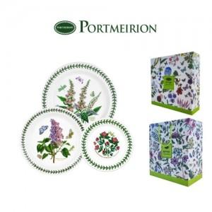

【상세/제작정보】 | <p><span style="font-size: 14pt;">※ 제품 디자인은 랜덤 출고됩니다.</span></p>

【인쇄/포장옵션】 | 스티커 / 포장불가능

【공급단가】 | 수량 | 10~ | 50~ | 100~ | 300~ | 500~
*VAT별도 | 단가 | 57,500원 | 52,200원 | 50,800원 | 49,500원 | 48,600원

【상품 URL】 | https://www.synergygift.co.kr:443/src/goods_detail.php?gdno=45717

